Hárok1
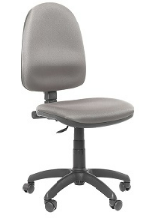
 | Príloha č. 2b) Technická špecifikácia |  |  | Uchádzač vyplní presné parametre ponúknutého prodkutu vrátane obrázku |  | Priložené obrázky môžu byť použité iba v prípade, že uchádzač ponúkne produkt, ktorý presne zodpovedá ilustračnému obrázku verejného obstarávateľa. V opačnom prípade uvedie obrázok vlastného konkrétneho produktu, ktorý bude predmetom plnenia zmluvy
P.č. | Názov tovaru | názov parametra | Požadovaná hodnota | Ponúknutá hodnota | Obrázok konkrétneho ponúknutého produktu ktorý bude dodaný
1 | Kancelárska stolička č.1 | čalúnená stolička, poťah | látka
 |  | podrúčky | nie
 |  | operadlo | nastaviteľný sklon a výška
 |  | mechanika | kĺbová
 |  | päťramenný kríž stoličky | nylónový
 |  | kolieska | na všetky druhy podláh
 |  | výškovo nastaviteľné sedadlo | pomocou plynového piestu
 |  | minimálna šírka sedáku | 46 cm
 |  | minimálna hĺbka sedáku | 44 cm
 |  | minimálna požadovaná nosnosť | 110 kg
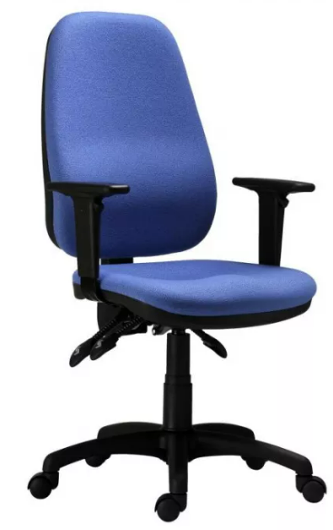
2 | Kancelárska stolička č.2 | čalúnená stolička, poťah | látka
 |  | podrúčky | áno
 |  | operadlo | tvarované, výškovo nastaveteľné
 |  | výškovo nastaviteľné sedadlo | pomocou plynového piestu
 |  | päťramenný kríž stoličky | plastový
 |  | mechanika | asynchrónna
 |  | kolieska | na všetky druhy podláh
 |  | minimálna šírka sedáku | 46 cm
 |  | minimálna hĺbka sedáku | 44 cm
 |  | minimálna požadovaná nosnosť | 120 kg
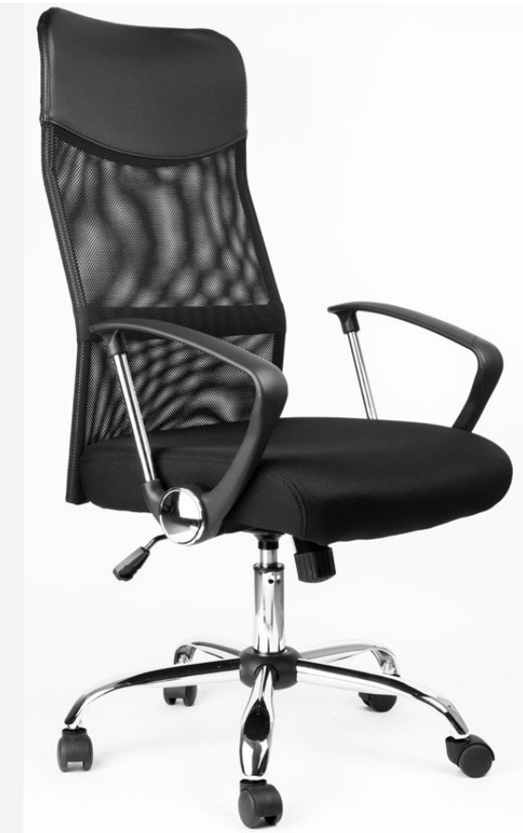
3 | kancelárska stolička č. 3 | poťah operadla | sieťovina
 |  | vysoké operadlo v hornej časti | potiahnuté koženkou
 |  | poťah sedadla | priedušná látka
 |  | výplň sedadla | molitan/PUR pena
 |  | podrúčky | pevné
 |  | mechanika | hojdacia s aretáciou
 |  | výškovo nastaviteľné sedadlo | pomocou plynového piestu
 |  | päťramenný kríž | chrómovaný
 |  | kolieska | plastové na mäkké povrchy
 |  | minimálna šírka sedáku | 45 cm
 |  | minimálna hĺbka sedáku | 48 cm
 |  | minimálna požadovaná nosnosť | 120 kg
4 | kancelárska stolička č. 4 | kvalita poťahu látky/odolnosť | min. 130 000 cyklov | *
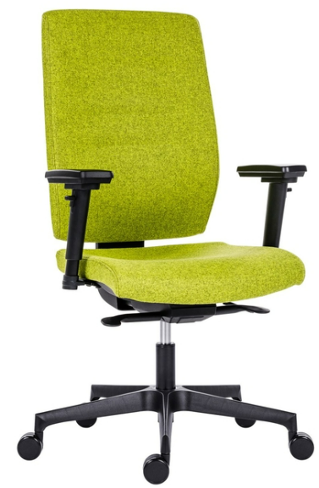
 |  | podrúčky | výškovo nastaviteľné

 |  | sedadlo aj operadlo | čalúnené zo studenej peny
 |  | mechanika | synchrónna s viacnásobnou aretáciou
 |  | nastavenie sedáku a operadla | plynulé nastavenie zmeny uhla sedáku a operadla, nastavenie hĺbky sedáku je súčasťou mechanizmu
 |  | nastavenie protiváhy | áno
 |  | výškovo nastaviteľné sedadlo | pomocou plynového piestu
 |  | päťramenný kríž | hliníkový / ekv. plast
 |  | doba sedenia | 5-8 hodín
 |  | kolieska | na všetky druhy podláh
 |  | minimálna šírka sedáku | 48 cm
 |  | minimálna hĺbka sedáku | 47 cm
 |  | minimálna požadovaná nosnosť | 130 kg
5 | kancelárska stolička č.5 | poťah operadla | sieťovina
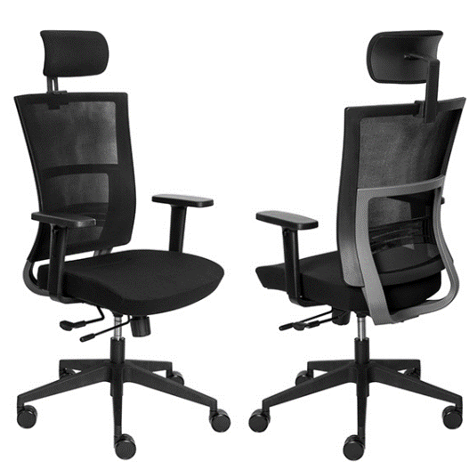
 |  | druh stoličky | ergonomická s podporou chrbtice
 |  | bedrová opierka | výškovo nastaviteľná
 |  | hlavová opierka | nastaviteľná s náklonom
 |  | poťah sedadla | priedušná látka
 |  | sedák | čalúnený studenou penou
 |  | podrúčky | výškovo nastaviteľné
 |  | mechanika | synchrónna s aretáciou v 3 polohách
 |  | výškovo nastaviteľné sedadlo | pomocou plynového piestu
 |  | päťramenný kríž | plastový, ekv. hliníkový
 |  | kolieska | plastové na mäkké povrchy
 |  | minimálna šírka sedáku | 48 cm
 |  | minimálna hĺbka sedáku | 48 cm
 |  | minimálna požadovaná nosnosť | 120 kg
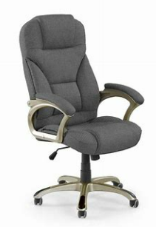
6 | kancelárske kreslo látkové | druh stoličky | tvarovaná s prešívaným hrubým čalúnením
 |  | hlavová opierka | tvarovaná v rámci chrbtovej opierky
 |  | poťah celého kresla | priedušná látka
 |  | sedák aj operadlo | celo čalúnené vrátane hlavovovej oprierky
 |  | podrúčky | pevné čalúnené
 |  | mechanika | hojdacia
 |  | výškovo nastaviteľné sedadlo | pomocou plynového piestu
 |  | päťramenný kríž | plastový, ekv. hliníkový
 |  | kolieska | plastové na mäkké povrchy
 |  | minimálna šírka sedáku | 50 cm
 |  | minimálna hĺbka sedáku | 50 cm
 |  | minimálna požadovaná nosnosť | 120 kg
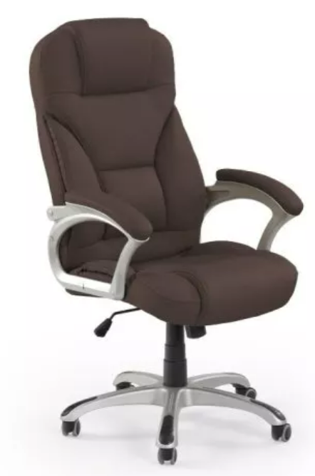
7 | kancelárske kreslo koženka | čalúnená stolička, poťah | koženka/eko koža
 |  | druh stoličky | tvarovaná s prešívaným hrubým čalúnením
 |  | hlavová opierka | tvarovaná v rámci chrbtovej opierky
 |  | sedák aj operadlo | celo čalúnené vrátane hlavovovej oprierky
 |  | podrúčky | pevné čalúnené
 |  | mechanika | hojdacia
 |  | výškovo nastaviteľné sedadlo | pomocou plynového piestu
 |  | päťramenný kríž | plastový, ekv. hliníkový
 |  | kolieska | plastové na mäkké povrchy
 |  | minimálna šírka sedáku | 50 cm
 |  | minimálna hĺbka sedáku | 50 cm
 |  | minimálna požadovaná nosnosť | 120 kg
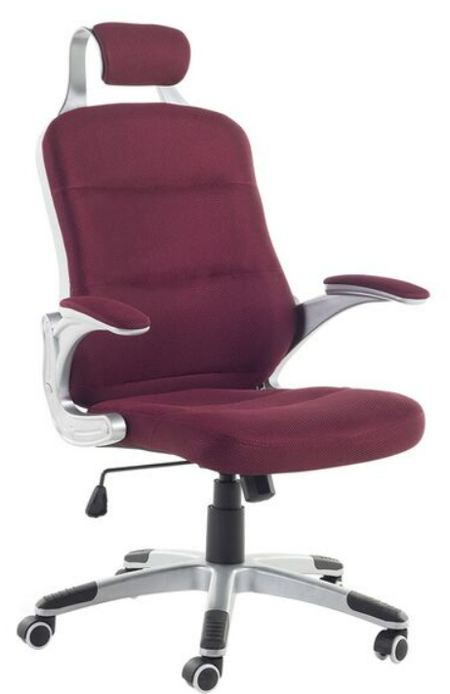
8 | kancelárske kreslo sieťovina | poťahový materiál | sieťovina/100% polyester
 |  | druh stoličky | ergonomické čalúnené kreslo
 |  | hlavová opierka | pevne pripevnená k chrbtovej opierke
 |  | sedák aj operadlo | celo čalúnené
 |  | podrúčky | pevné čalúnené
 |  | mechanika | nakláňací mechanizumus
 |  | výškovo nastaviteľné sedadlo | pneumatické nastavenie výšky sedadla
 |  | päťramenný kríž | plastový, ekv. hliníkový
 |  | kolieska | plastové na mäkké povrchy
 |  | minimálna šírka sedáku | 50 cm
 |  | minimálna hĺbka sedáku | 50 cm
 |  | minimálna požadovaná nosnosť | 130 kg
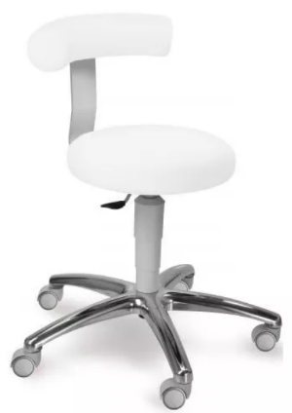
9 | zdravotnícka stolička | poťahový materiál | umývateľná koženka/ eko koža
 |  | druh stoličky | zdravotnícka
 |  | chrbtová opierka | áno
 |  | čalúnenie | Sedák PUR pena vysoká min. 50 mm
 |  | podrúčky | nie
 |  | brzda pri odstránení zaťaženia | áno
 |  | výškovo nastaviteľné sedadlo | pomocou plynového piestu
 |  | päťramenný kríž | hliníkový
 |  | kolieska | plastové na mäkké povrchy
 |  | farba | biela, čierna
 |  | minimálna šírka sedáku | 40 cm
 |  | minimálna požadovaná nosnosť | 100 kg
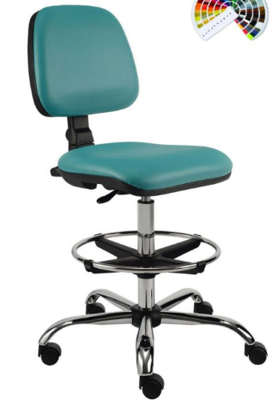
10 | laboratórna stolička | poťahový materiál | umývateľná koženka/ eko koža
 |  | druh stoličky | čalúnená
 |  | chrbtová opierka | áno
 |  | čalúnenie | sedák aj operadlo
 |  | podrúčky | nie
 |  | mechanika | synchrónna
 |  | výškovo nastaviteľné sedadlo | pomocou plynového piestu
 |  | oporný kruh na nohy | áno
 |  | päťramenný kríž | hliníkový/oceľový
 |  | kolieska | univerzálne
 |  | minimálna šírka sedáku | 43 cm
 |  | minimálna hĺbka sedáku | 39 cm
 |  | minimálna požadovaná nosnosť | 100 kg
11 | rokovacia stolička | čalúnená stolička, poťah | látka, 100% polyester
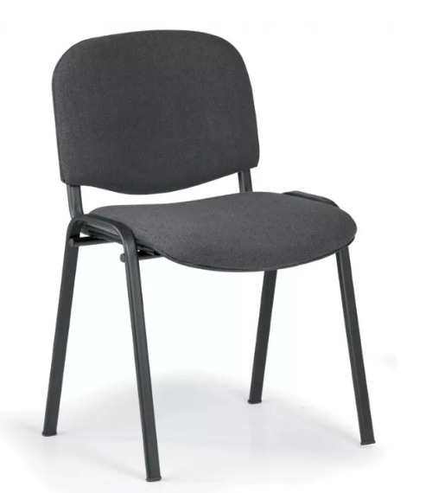
 |  | výplň sedadla a operadla | polyuretánová pena
 |  | podrúčky | nie
 |  | rám stoličky a krížovej vzpery | kovový
 |  | farba rámu | čierna/tmavosivá
 |  | celková výška stoličky | min. 80 cm
 |  | výška sedadla od zme | 45-47 cm
 |  | minimálna šírka sedáku | 45 cm
 |  | minimálna hĺbka sedáku | 40 cm
 |  | minimálna požadovaná nosnosť | 120 kg
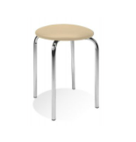
 | taburetka k pracovnému stolu | operadlo | nie
12 |  | druh nôh | kovové
 |  | farba rámu | pochrómovaná /alu svetlo šedá
 |  | materiál poťahu | syntetická koža/ iný zmývateľný PVC
 |  | výplň sedadla | molitan/PUR pena
 |  | možnosť ukladania | stohovateľné min. 5 ks
 |  | minimálny priemer | 40 cm
 |  | minimálna výška sedáku | 45 cm
 |  | minimálna požadovaná nosnosť | 110 kg
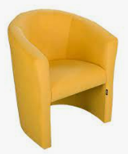
13 | kancelárske kreslo mušla | druh kresla | celočalúnené bez viditeľných drevených častí
 |  | kvalita poťahu látky/odolnosť oteru | 90 000 cyklov | *
 |  | druh výplne | pena
 |  | opierky na ruky | áno
 |  | výška kresla | 70-80 cm
 |  | šírka kresla | 65-70 cm
 |  | hĺbka kresla | 55-65 cm
 |  | výška sedacej časti od zeme | 44-47 cm
 |  | minimálna hĺbka sedáku | 43 cm
14 | Konferenčný stolík č. 1 | materiál | DTD laminovaná hr. 25 mm
 |  | hranovanie | ABS hrana 2 mm
 |  | odkladací priestor | v spodnej časti stola
 |  | nožičky | drevovlákniká doska
 |  | minimálna šírka | 80 cm
 |  | minimálna hľbka | 50 cm
 |  | minimálna výška | 45 cm
15 | Konferenčný stolík č. 2 | materiál | DTD laminovaná hr. 25 mm
 |  | hranovanie | ABS hrana 2 mm
 |  | odkladací priestor | v spodnej časti stola
 |  | nožičky | drevovlákniká doska
 |  | minimálna šírka | 110 cm
 |  | minimálna hľbka | 70 cm
 |  | minimálna výška | 45 cm
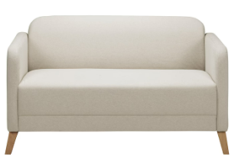
16 | 2 pohovka | minimálne vonkajšie rozmery (šxvxh) | 135x68x74 cm
 |  | minimálne vnútorné rozmery sedenia | šírka 120 cm, hĺbka 53 cm
 |  | druh sedačky | celočalúnená
 |  | výplň sedáku aj operadla | polyuretánová pena s hustotou min. 20 kg/m3
 |  | kvalita poťahu látky/odolnosť oteru | min. 30 000 cyklov | *
 |  | úložný priestor | bez úložného priestoru
 |  | typ pohovky | čisté línie, nerozkladacia na nožičkách
 |  | minimálna nosnosť | 190 kg
17 | 3 pohovka | minimálne vonkajšie rozmery (šxvxh) | 195x68x74 cm
 |  | minimálne vnútorné rozmery sedenia | šírka 180 cm, hĺbka 53 cm
 |  | druh sedačky | celočalúnená
 |  | výplň sedáku aj operadla | polyuretánová pena s hustotou min. 20 kg/m3
 |  | kvalita poťahu látky/odolnosť oteru | min. 30 000 cyklov | *
 |  | úložný priestor | bez úložného priestoru
 |  | typ pohovky | čisté línie, nerozkladacia na nožičkách
 |  | minimálna nosnosť | 220 kg
18 | kreslo k pohovke | minimálne vonkajšie rozmery (šxvxh) | 68x68x72 cm
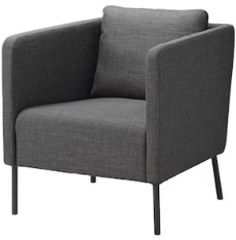
 |  | minimálne vnútorné rozmery sedenia | šírka 55 cm, hĺbka 46 cm
 |  | druh sedačky | celočalúnená
 |  | výplň sedáku aj operadla | polyuretánová pena s hustotou min. 20 kg/m3
 |  | kvalita poťahu látky/odolnosť oteru | min. 30 000 cyklov | *
 |  | úložný priestor | bez úložného priestoru
 |  | typ pohovky | čisté línie, nerozkladacia na nožičkách
 |  | minimálna nosnosť | 120 kg
19 | pracovný stôl č. 1 | rozmery (š x h x v) | 140 x 60 x70-75 cm
 |  | materiál | DTD laminovaná hr. 25 mm
 |  | hranovanie | ABS hrana 2 mm
 |  | Stolová noha | okrúhla, výškovo nastaviteľná
 |  | farba nožičky | čierna/strieborná
20 | pracovný stôl č. 2 | rozmery (š x h x v) | 160 x 80 x70-75 cm
 |  | materiál | DTD laminovaná hr. 25 mm
 |  | hranovanie | ABS hrana 2 mm
 |  | konštrukcia | kovová konštrukcia zváraná z profilovej ocele
 |  | rám stola | profil min. 35x20 mm
 |  | nohy stola | profil min. 30x30 mm
 |  | zakončenie nôh stola | plastové koncovky s rektifikáciou
 |  | povrchová úprava kovových častí | práškový lak vo farbách RAL sivá
21 | kancelársky stôl č.1 | rozmery (š x h x v) | 120 x 60 x73-77 cm
 |  | materiál | DTD laminovaná min. hr. 25 mm
 |  | hranovanie | ABS hrana 2 mm
 |  | zástena | min. 50 cm
22 | kancelársky stôl č.2 | rozmery (š x h x v) | 140 x 70-80 x 73-77 cm
 |  | materiál | DTD laminovaná min. hr. 25 mm
 |  | hranovanie | ABS hrana 2 mm
 |  | zástena | min. 50 cm
23 | kancelársky stôl č.3 | rozmery (š x h x v) | 160 x 75-80 x 73-77 cm
 |  | materiál | DTD laminovaná min. hr. 25 mm
 |  | hranovanie | ABS hrana 2 mm
 |  | zástena | min. 50 cm
24 | 3 zásuvkový kontajnér | rozmery (š x h x v) | 40-45 x 48-60 x 60-68 cm
 |  | materiál | DTD laminovaná hr. 18 mm
 |  | hranovanie | ABS hrana 2 mm
 |  | počet zásuviek | 3
 |  | bezpečnosť | uzamykateľný
 |  | úchytky | kovové
 |  | kolieska s brzdou | áno
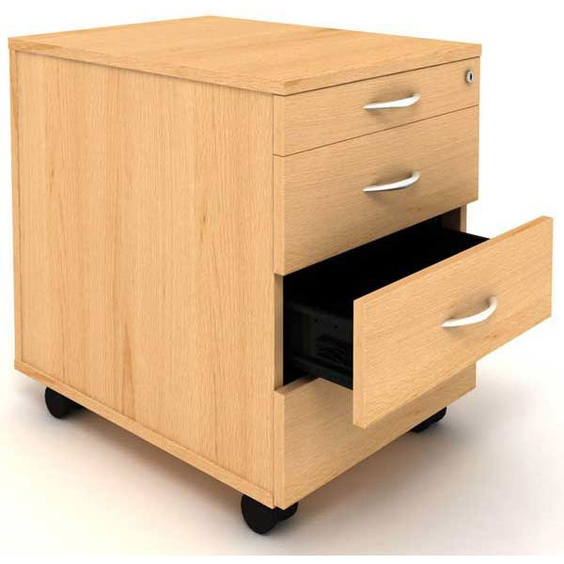
25 | 4 zásuvkový kontajnér | rozmery (š x h x v) | 40-45 x 48-60 x 60-68 cm
 |  | materiál | DTD laminovaná hr. 18 mm
 |  | hranovanie | ABS hrana 2 mm
 |  | počet zásuviek | 4
 |  | bezpečnosť | uzamykateľný
 |  | úchytky | kovové
 |  | kolieska s brzdou | áno
26 | Nábytková skriňa na šanóny 1 | rozmery (š x h x v) | 70-80 x 35-40 x 180-190 cm
 |  | materiál | DTD laminovaná hr. 18 mm
 |  | hranovanie | ABS hrana 2 mm
 |  | dolná časť skrinky | otváracie dvierka, delená na 2 časti
 |  | horná časť skrinky | otvorená , delená na 3 časti
 |  | úchytky | kovové
27 | Nábytková skriňa na šanóny 2 | rozmery (š x h x v) | 70-80 x 35-40 x 180-190 cm
 |  | materiál | DTD laminovaná hr. 18 mm
 |  | hranovanie | ABS hrana 2 mm
 |  | dolná časť skrinky | otváracie dvierka, delená na časti
 |  | horná časť skrinky | otvorená , delená na 2 časti
 |  | úchytky | kovové
28 | Nábytkový regál na šanóny | rozmery (š x h x v) | 70-80 x 35-40 x 180-190 cm
 |  | materiál | DTD laminovaná hr. 18 mm
 |  | hranovanie | ABS hrana 2 mm
 |  | druh skrinky | otvorená , delená na 5 častí
29 | Nábytková skriňa nízka | rozmery (š x h x v) | 70-80 x 35-40 x 78-80 cm
 |  | materiál | DTD laminovaná hr. 18 mm
 |  | hranovanie | ABS hrana 2 mm
 |  | dvierka | otváracie dvierka, delená na časti
 |  | úchytky | kovové
30 | Knihovnica s dvierkami úzka | rozmery (š x h x v) | 70-80 x 28-30 x 180-190 cm
 |  | materiál | DTD laminovaná hr. 18 mm
 |  | hranovanie | ABS hrana 2 mm
 |  | dolná časť skrinky | otváracie dvierka, delená na 2 časti
 |  | horná časť skrinky | otvorená , delená na 3 časti
 |  | úchytky | kovové
31 | Knihovnica s policami úzka | rozmery (š x h x v) | 70-80 x 28-30 x 180-190 cm
 |  | materiál | DTD laminovaná hr. 18 mm
 |  | hranovanie | ABS hrana 2 mm
 |  | druh skrinky | otvorená , delená na 5 častí
32 | Zásuvková kartotéka | rozmery (š x h x v) | 40-45 x 55-60 x 95-105 cm
 |  | materiál | DTD laminovaná hr. 18 mm
 |  | hranovanie | ABS hrana 2 mm
 |  | počet zásuviek | 3
 |  | bezpečnosť | uzamykateľný
 |  | spôsob otvárania | teleskopický gulôčkový pojazd zo 100% výsuvom
 |  | úchytky | kovové
 |  | nosnosť šuflíka | 30 kg
 |  | kolieska s brzdou | áno
33 | Šatníková skriňa | rozmery (š x h x v) | 90-100 x 40-50 x 180-190 cm
 |  | materiál | DTD laminovaná hr. 18 mm
 |  | hranovanie | ABS hrana 2 mm
 |  | členenie skrine | rozdelená vertikálne na zavesenie vecí , dole polička na odloženie tašky
 |  | dvierka | otváracie

* | V prípade, že je dodávateľ výrobcom stoličiek a sedačiek, a bude ich vyrábať na základe zadanej špecifikácie, je potrebné pri kolonke poťah uviesť názov konkrétneho poťahového materiálu, ktorý bude použitý pri výrobe stoličky alebo sedačky (napr.Bondai, Dora....). Tento údaj požaduje verejný obstarávateľ , z dôvodu preverenia dodržania kvality poťahovej látky na jednotlivých produktoch. Ak uchádzač bude dodávať hotový produkt, môže byť verejným obstarávateľom vyzvaný na predloženie technického listu, alebo web odkazu na konkrétny ponúknutý výrobok za účelom overenia dodržania požadovanej špecifikácie.

